Tim
========================================================================
Templete E-mail TIM
Para: corporate@timbrasil.com.br
CC: escalonamento.corporate@timbrasil.com.br; nocamericas@ab-inbev.com
Titulo Email: Reparo: Circuito: CEMDIP296070 - Unidade: CDD CONTAGEM (CERV)
Corpo do email:
Descrever motivo da Abertura de reparo exemplo abaixo:
Razão Social: AMBEV S.A.
CNPJ: 07.526.557/0001-00
Circuito:
Endereço:
Cidade:
Telefone de contato:
Responsável:
Horário de Atendimento NOC:
Horário de Atendimento Unidade: Com agendamento e visita em horario comercial.
Informar Defeito:
========================================================================
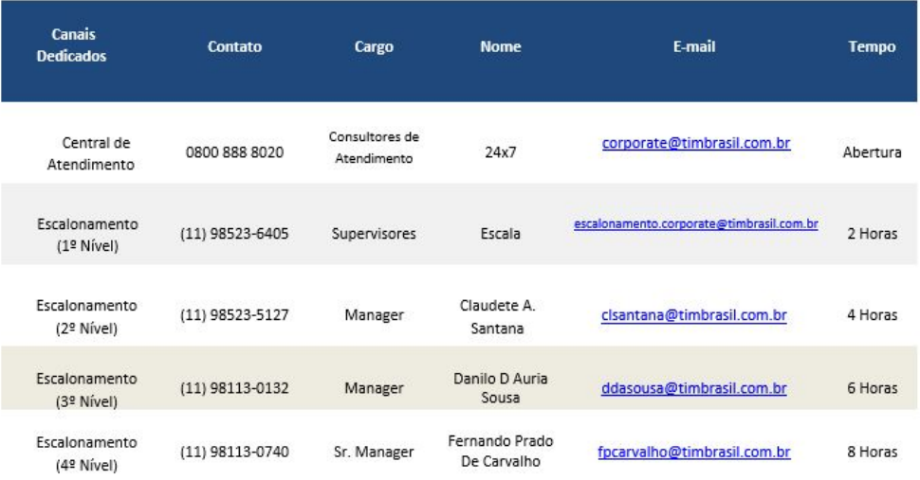

Exemplo

OI
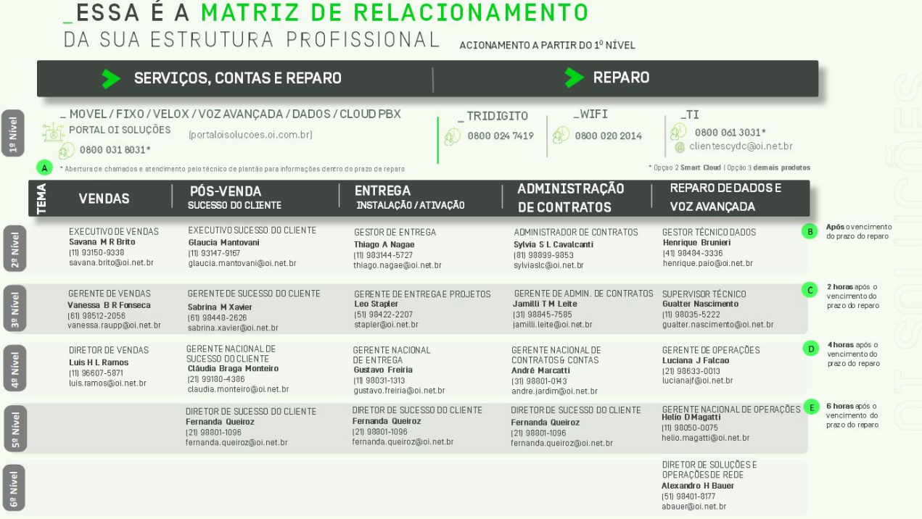

Vivo
Para abertura de reparo na Central deve se seguir um padrão se não equipe não consegue abrir, em seu email abaixo não tinha contato para eu pedir para abrir o reparo.
Email para: relacionamentoempresas.br@vivo.com.br
Copia: diogo.borges@telefonica.com;nocamericas@ab-inbev.com
Exemplo de titulo Email: Reparo: LP 270770138418195 ID 07.526.557 - CDD SALVADOR - Link IP - VIVO
Bom Dia!
Poderiam verificar o Link da localidade SV GUARAPARI,
Nome/solicitante:
Nome/contato no local:
Protocolo de atendimento:
Razão social:
CNPJ:
Razão Social: AMBEV S.A.
LP com Defeito:
Endereço:
Para visita técnica necessário agendamento via e-mail ou telefone.
Horário de funcionamento do local: Seg - Sex | 08h às 18h
Telefone de contato: (19) 99180-0998
Responsável
Horário de Atendimento: 24 horas.
Defeito: Link Inoperante.
Horário de Atendimento: 24 horas
Para visita técnica necessário agendamento via e-mail ou telefone.
Horário de funcionamento do local: Seg - Sex | 08h às 18h
Defeito: sem comunicação com o Link

Havendo necessidade de escalonar o assunto, adotar a seguinte ordem de escalada:
1. Diogo Borges (SDM) - WhatsApp: 11 99687-9219
2. Armênio (Gerente Pós-Vendas) - WhatsApp: 11 98880-6643

Exemplo

Algar
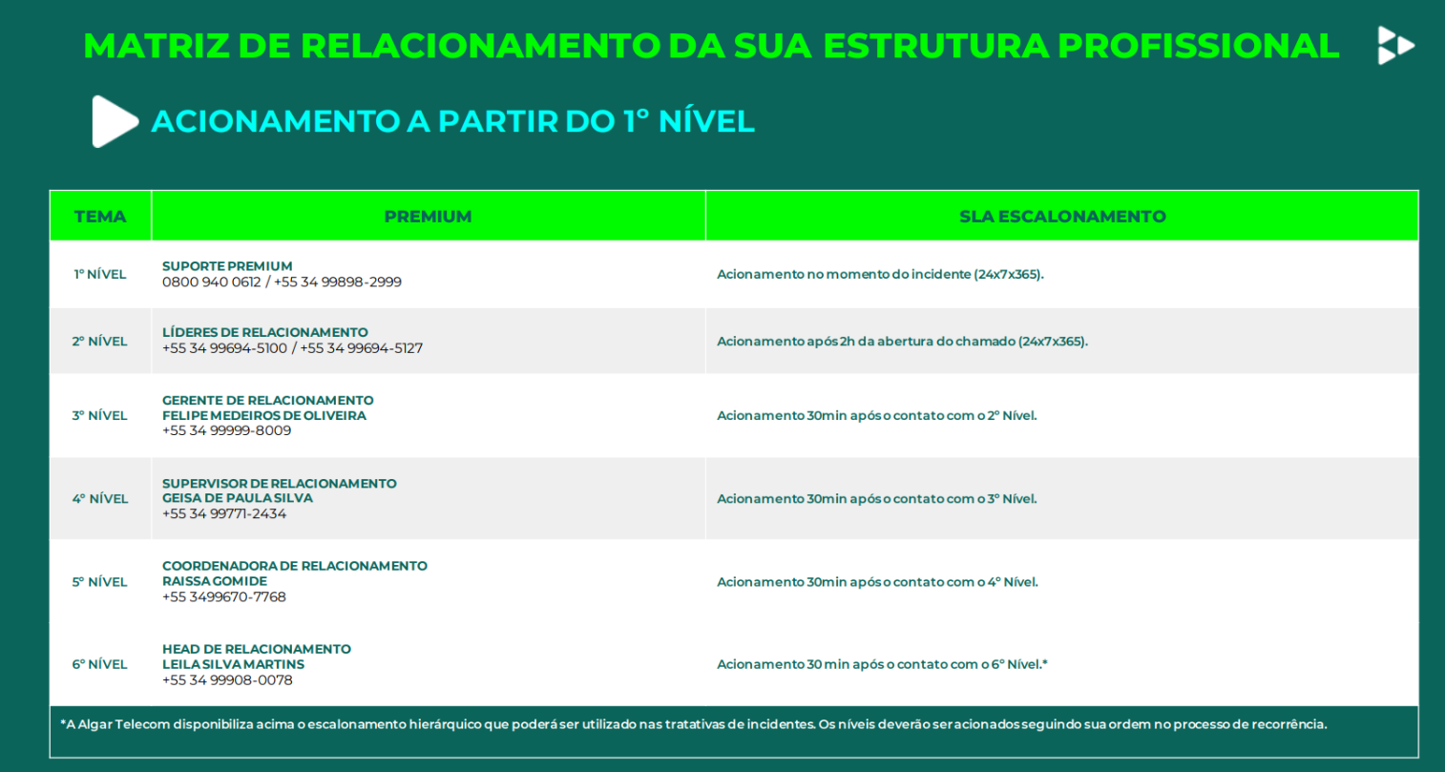

Hostfiber
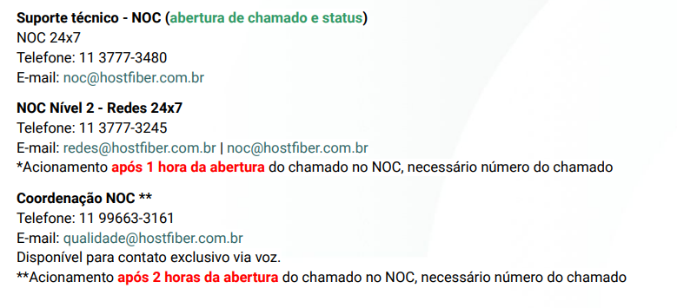
Unidade | Desiginação/ Logins | Senha
Academia da Cerveja - Link IP - HOSTFIBER | ambev.academiadacerveja.com.br
CDD MAUA - Link IP - HOSTFIBER | ambev.cddmaua.com.br | maua2024
CDD NORTE CAIEIRAS - Link IP - HOSTFIBER | ambev.cddnorte.com.br
CDD PAULINIA - Link IP - HOSTFIBER | ambev.cddpaulinia.com.br | linia2024
SV PIRACICABA - Link IP - HOSTFIBER | ambev.cddpiracicabaadm.com.br | pirasv2024
CDD SAO JOSE DOS CAMPOS - Link IP - HOSTFIBER | ambev.cddsjc.com.br
CDD SUZANO - Link IP - HOSTFIBER | ambev.cddsuzano.com.br
CDL SALTO - Link IP - HOSTFIBER | ambev.salto.com.br
CDL TAUBATE - Link IP - HOSTFIBER | ambev.cdltaubate.com.br
CERV JACAREI - Link IP - HOSTFIBER | ambev.cervjacarei.com.br | jaca2024
CERV JAGUARIUNA CSC - Link IP - HOSTFIBER | ambev.csc.com.br | guacsc2024
CV CAPITAL - Link IP - HOSTFIBER | ambev.svcapital.com.br | capital2024
CV MOOCA - Link IP - HOSTFIBER | ambev.svmooca.com.br
CV VOTORANTIM - Link IP - HOSTFIBER | ambev.cvvotorantim.com.br
FAB PEPSI JUNDIAI - Link IP - HOSTFIBER | ambev.jundiai.com.br | 9w10pm
JAGUARIUNA (BSC) - Link IP - HOSTFIBER | ambev.bsc.com.br
SV INTERLAGOS - Link IP - HOSTFIBER | ambev.interlagos.com.br
CDD PIRACICABA - Link IP - HOSTFIBER | ambev.cddpiracicaba.com.br | pira2024

Laysa Garcia - Escalonamento | https://api.whatsapp.com/send/?phone=5511996633161 | qualidade@hostfiber.com.br
PósVendas - Solicitação de alteracão de lugar | posvenda@hostfiber.com.br
Gerente de contas da ambev | vanessa.matos@kuboconnect.com.br

BR Digital DC Global
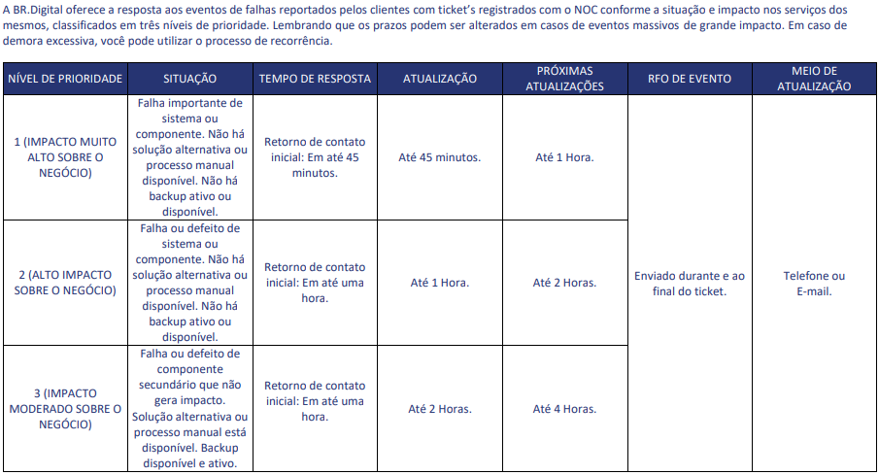
1 st Network Operation Center 0800 600 5353 (Opção 1) +55 (51) 3022-9350 noc.tickets@br.digital

2 nd NOC Leadership +55 (51) 3079-7958 leaders.noc@br.digital

3 rd Supervisor de Operações Lais Pires - (08:30 – 18:18) +55 (51) 3079-7933 +55 (51) 9-9281-9269 Henrique Rothel – (18:00 – 04:00) +55 (51) 3079-7956 +55 (51) 9-8053-6359 supervisao.noc@br.digital

4 rd Coordenador de Operações Márcio Moraes +55 (51) 3079-7947 +55 (51) 9-9162-9842 mlmoraes@br.digital

5 th Gerente de Operações Cássio Moreira +55 (51) 3079-7957 +55 (51) 9-9826-0107 croliveira@br.digital

FBR
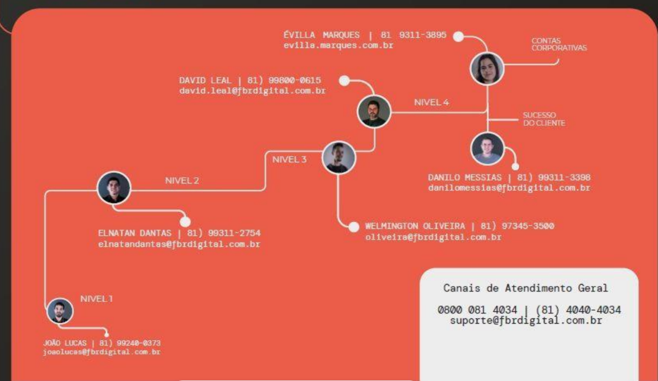
 |  | CONECTWAVE
 |  | Nivel 1 | JOÃO LUCAS 81 992400373
 |  |  | joaolucas@fbrdigital.com.br

 |  | Nivel 2 | ELNATAN DANTAS 81993112754
 |  |  | elnatandantas@fbrdigital.com.br

 |  | Nivel 3 | WELMINGTON OLIVEIRA 81973453500
 |  |  | oliveira@fbrdigital.com.br

 |  | Nivel 4 | DANILO MESSIAS 81993113398
 |  |  | danilomessias@fbrdigital.com.br

 |  |  | DAVID LEAL 81998000615
 |  |  | david.leal@fbrdigital.com.br

 |  |  | ÉVILLA MARQUES 8193113895
 |  |  | evilla.marques.com.br

FRL-ABV012300007 | SV Tres rios

Tapi Net
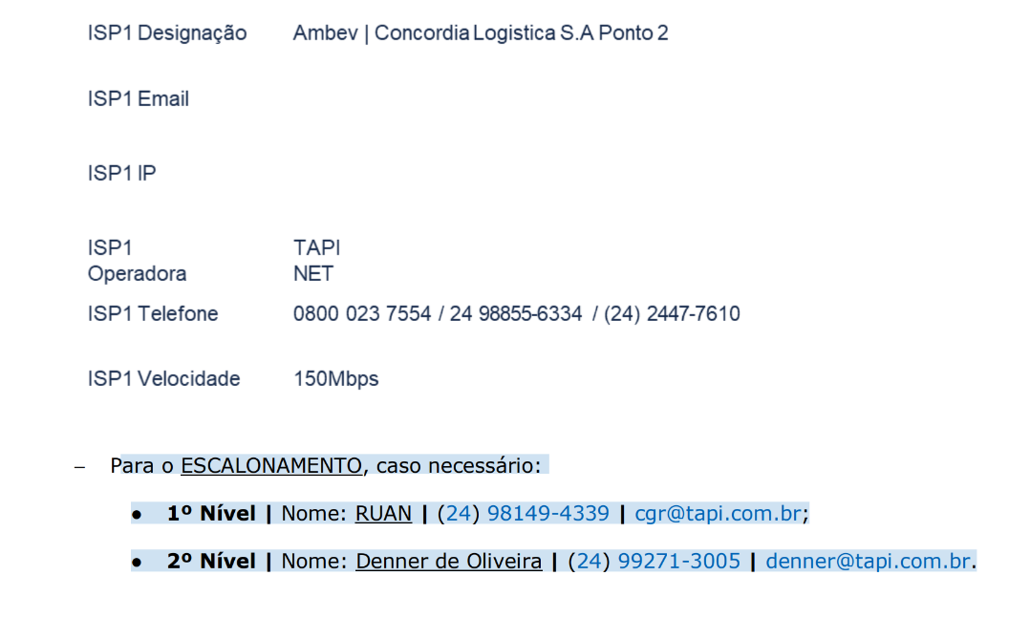
Para o ESCALONAMENTO, caso necessário:
● 1º Nível | Nome: RUAN | (24) 98149-4339 | cgr@tapi.com.br;
● 2º Nível | Nome: Denner de Oliveira | (24) 99271-3005 | denner@tapi.com.br.

K2 Telecom
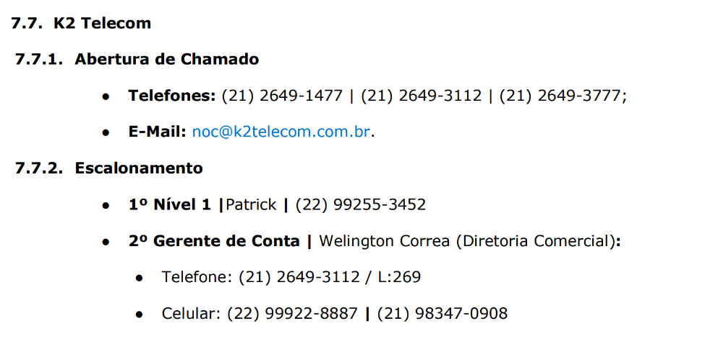
Escalonamento N1
Patrick | (22) 99255-3452

2º Gerente de Conta | Welington Correa (Diretoria Comercial):
● Telefone: (21) 2649-3112 / L:269
● Celular: (22) 99922-8887 | (21) 98347-0908

HBSIS AmbevTech
HBSIS 200Mbps

Escalonamento | DAVID LIMA | davidl@algartelecom.com.br |
 | (47) 98805-6059.

HBSIS Unidade de Maringa
Escalonamento | Inserir informações de escalonamento

HBSIS 50Mbps
Escalonamento | DAVID LIMA | davidl@algartelecom.com.br |
 | (47) 98805-6059.

HBSIS Blumenau 100Mbps |  | Escalonamento (quando aplicável): Elka Damasceno Batista | elka.batista@oi.net.br.
 |  | | (47) 98493-1016.

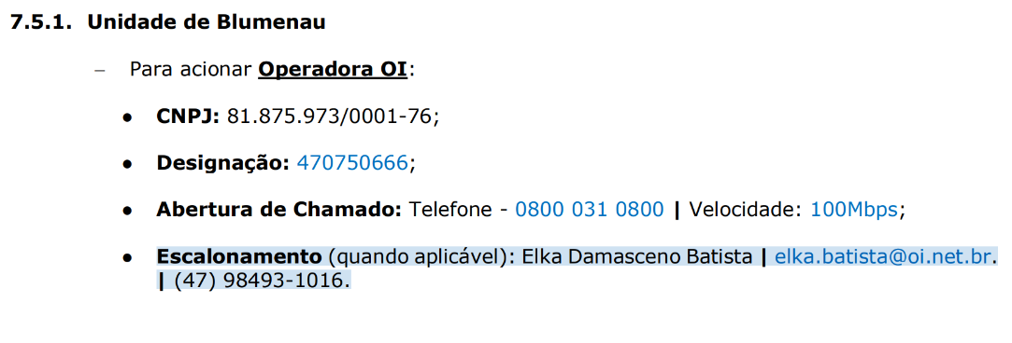

 |  |  | CONECTWAVE

Surfix
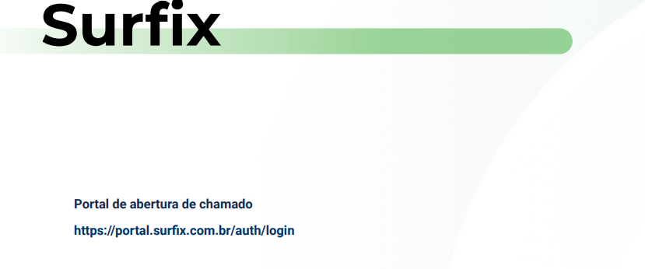

0800-081-0500

AMERICANET_VERO
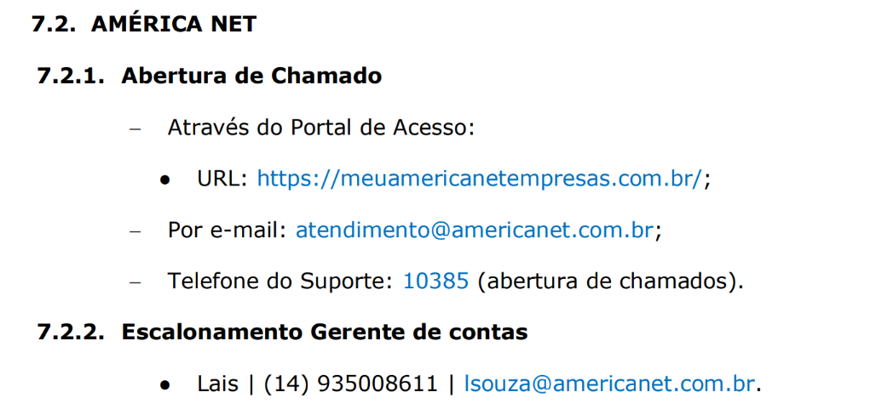

 |  | Novo Gerente de Contas:
 |  | Escalonamento
 |  | Luis Humberto -
 |  | lhumberto@verointernet.com.br
 |  | 55 16 99305-2181

SV LIMEIRA
End: | Via Prefeito Jurandyr (Paixão) - 2800 - Jardim Campo Belo | Limeira | SP | 13481-149
Razão Social: | CENET ASSOCIAÇÃO DOS PROPRIETARIOS
PJ: | 56.228.356/0026-90

Master Telecom
